Sheet1
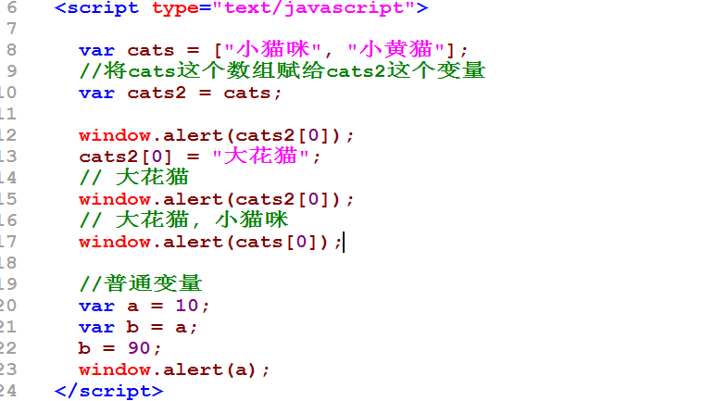
计算机内存
栈
cats
cats2 [null]
a
b
//全局数据区
[ '大花猫'，'小黄猫']
[10]
[90]

数据空间
ox123
[12]
ox123
[30]
栈
a [0x123]
b[0x124]

数据空间
0x345
[100, 80]
栈
a[ox345]
b[]

0
1
2

arr
[ "泰牛程序员"， 123, 4.5 ]
[ a, b, c]
如果访问到二维数组的某个元素：
形式如下:
数组名[行下标][列下标]；
比如我们要访问 4.5这个数
arr[0][2]

0

1

